AI 記入方法
chemSHERPA-AI 記入マニュアル
 |  |  | Version 3.1
＜本マニュアルの目的＞
 | この記入マニュアルは、chemSHERPAを使用して含有化学物質調査の提出書類を作成する際に
 | TDKグループの運用に関連するポイントを中心に記述・解説しています。
 | chemSHERPAの入力方法等、詳細については、chemSHERPAのウェブサイト*に掲載されている資料をご参照ください。
 | ＊chemSHERPAのウェブサイトは、2025/10/30にリニューアルされました。
 | Language |  | URL:
 | 日本語(Japanese) |  | https://cmp-consortium.com/chemsherpa/aboutchemsherpa
 | English / 中国語(Chinese) |  | https://cmp-consortium.com/english/chemsherpa/aboutchemsherpa

Formatについて
 | chemSHERPAには、2種類のフォーマットがあります。
 | 下記の購入品分類に基づき、使用するフォーマットを選択して下さい。
 | chemSHERPAの入力方法等、詳細については、chemSHERPAのweb siteに掲載されている資料をご参照ください。
 | (製品含有化学物質情報 利⽤ルール、操作マニュアル、⼊⼒マニュアルやクイックマニュアルなど)
 | 購入品分類 | フォーマット | 情報伝達の内容
 | 化学品 | chemSHERPA-CI | 成分情報を伝達する。
 | 部品・包装材 | chemSHERPA-AI | 成分情報と遵法情報を伝達する。

 | (Note)
 | chemSHERPA-AI(部品・包装材)では、遵法情報も必須回答ですので、ご注意ください。
 | なお、原則として日本語、または、英語で記入してください。

---> P.2 ~

---> P.8 ~
---> 別資料をご参照ください

Operation Instructions Video / 操作説明動画
 | この動画は、約60分でとても簡単にわかりやすく説明しています。
 | （2025年10月時点で、日本語版 動画のみV2R1仕様に更新されております。）
 | Language | URL
 | English | https://cmp-consortium.com/english/chemsherpa/aboutchemsherpa/description
 | 中国語(Chinese) | https://cmp-consortium.com/english/chemsherpa/aboutchemsherpa/description
 | 日本語 | https://cmp-consortium.com/chemsherpa/aboutchemsherpa/description#movie

目次

 | 1．入力方法（概要）

 | 2．入力方法（詳細）
 | A)基本情報
 |  | （A-1） 発行者・承認者情報
 |  | （A-2） 日付の入力
 |  | （A-3） 伝達事項
 |  | （A-4） 管理対象候補物質（CDS）の報告
 |  | （A-5） SCIP情報

 | B)成分情報
 |  | （B-１）物質の入力
 |  | （B-２）用途コード
 |  | （B-３）管理対象以外の物質(旧：任意報告物質)
 |  | （B-４）Miscの入力方法
 |  | （B-５）エラーチェック

 | C)遵法判断情報
 |  | （C-１）成分情報の反映
 |  | （C-２）含有判定
 |  | （C-３）用途コード
 |  | （C-４）遵法判断情報に直接入力する場合
 |  | （C-５）エラーチェック

 | 3．承認処理
 |  | ３-１ エラーチェック
 |  | ３-２ 承認

１．入力方法（概要）

 | chemSHERPAには、以下３つの画面があります。それぞれ必要事項を入力し、最後に承認処理を行ったファイルをご提出ください。
 | １．基本情報
 | ２．成分情報
 | ３．遵法情報

 | それぞれの画面切り替え方法は以下の通り
 | ・基本情報→成分情報切り替え（①）
 | ・基本情報→遵法情報切り替え（②）

 |  | (基本情報画面、成分情報画面、遵法情報画面 いずれかが表示される )
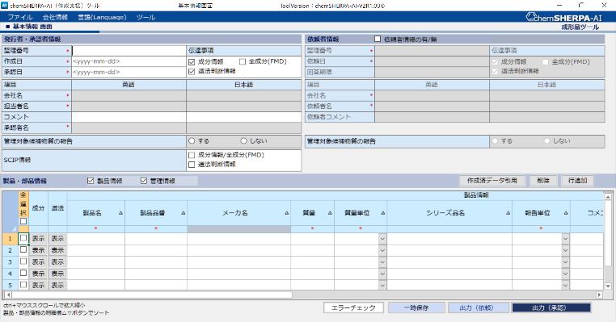

①
②

２．入力方法（詳細）

A)基本情報
（A-1） 発行者・承認者情報
 | 発行者・承認者情報は、必須項目です。「会社情報」➡「発行者・承認者情報」をクリックし、必要事項を入力します。
＊項目は入力必須です。
発行者情報、承認者情報を入力して下さい。

成形品_操作マニュアル (chemSHERPAに添付）
5.新規にデータを作成する(P.13～参照)

（A-2） 日付の入力
 | yyyy-mm-dd(ハイフンつなぎ)形式で入力します。
 | 承認日（①）は、作成日と同じか後の日付にしてください。改訂を行った場合は、それ以降の承認日を設定してください。

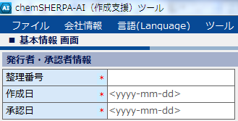
（！）承認日(①)は、作成日、改訂日以降の日付とする
 |  |  | ▼エラー例

①
 |  |  | エラー部分は赤くマーキングされます。
 |  |  | 正：2024-09-25
 |  |  | 誤：2024-9-25

（A-3） 伝達事項
 | 伝達対象とする情報（成分情報、全成分（FMD）のいずれかと、遵法判断情報）を選択します。
 | 成分情報：従来の報告方法（chemSHERPA管理対象物資のみの報告）
 | 全成分 ：意図的添加成分、知りうる不純物をすべて報告
 | Misc.の入力方法は、以下（B-4）項を参照してください

 | MISC(その他成分)を除き、chemSHERPAで成分情報を90％以上(*)公開する場合、
 | 「伝達事項」は「全成分（FMD）」を選択してください。
 | ＊SN番号や疑似物質は公開しているものと見なします。

 |  |  | ➡ いずれか選択※
 |  |  | ➡ 必須

（A-4） 管理対象候補物質（CDS）の報告
 | 出来る限り、管理対象候補物質の報告を「する」でご報告ください。

(A-5) SCIP情報
 | 成分情報/全成分（FMD）、遵法判断情報をそれぞれ選択します。
 | SVHCを含む場合、出来る限りSCIP情報をご報告ください。

B) 成分情報
 | 基本情報画面から、成分情報画面へ切り替えるには以下の様に行います。
 | 基本情報画面で、成分情報を入力しようとする製品の成分「表示」ボタンをクリックします。

成型品_操作マニュアル
12.成分情報の入力(p.35~)参照
 | 成分情報画面に切り替わります。部品、材質、含有化学物質情報を入力します。
 | ＊は必須項目です。
 | 部品情報と材質情報を入力してください。

（B-１）物質の入力
 | 物質検索画面（③）より対象物質を検索して入力します。
 | 物質検索画面は、以下の操作で表示されます。
 | 入力するセル（①）を選択し、選択ボタン（②）を押します。

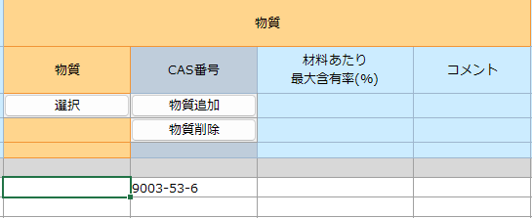

②
成型品_操作マニュアル
12.3 物質情報の入力(P.38参照)

①

③
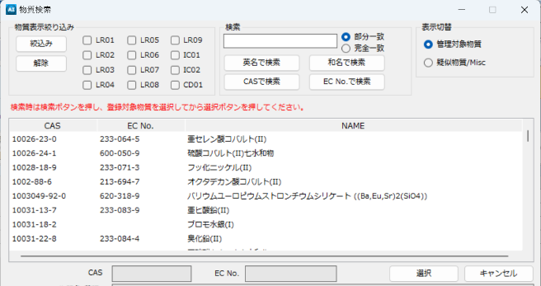

物質名、CAS、EC No.
から対象物質を検索
➡物質を選んで「選択」

（B-２）用途コード
 | 用途コードの入力が必要な物質を選択した場合、表示画面から該当項目を選択します。
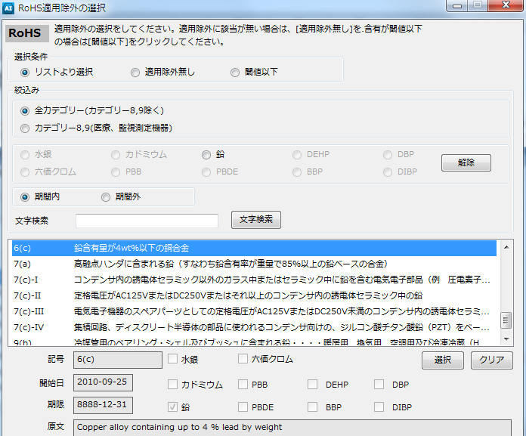

成型品_操作マニュアル
12.3 物質情報の入力(P.39参照)

（B-３）管理対象以外の物質(旧：任意報告物質)
 | 管理対象以外の物質およびそのCAS番号は、セルに直接入力します。
 | 化学物質名は、英数半角のみ入力可能です。可能な限り標準的な名称としてください。
 | また、管理対象物質(候補含む)以外の「該当」を☑してください。

 | ▶ 伝達事項で「全成分（FMD）」を選択した場合
 | CASRN（CAS番号）/SN番号/疑似物質が、いずれも未記入の報告はMiscを含めて
 | 10％を超えて報告できません、また化学物質名もできる限り正確に記入してください。
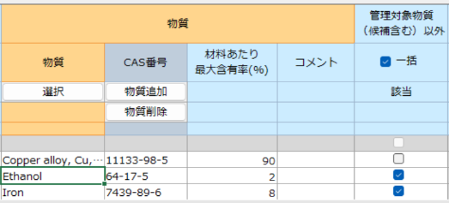

成型品_操作マニュアル
12.4.物質情報の入力(P.41参照)

（B-４）Miscの入力方法
 | ▶ 伝達事項で「全成分（FMD）」を選択した場合
 | 表示切替で「疑似物質/Misc」を選択し、選択欄からMisc を選択します。
 | 手入力の場合は、修正をお願いする場合があります。

 | ▶ 伝達事項で「成分情報」を選択した場合
 | 表示切替はありませんので手入力で記入して下さい。
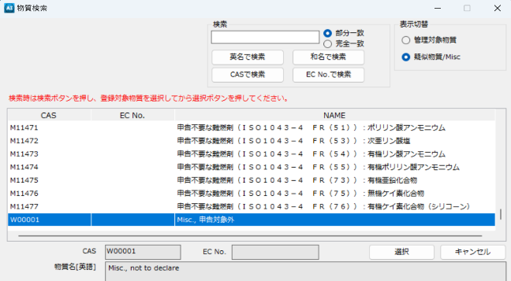

 | （！）未知不純物をMisc.とするときはコメント欄に 「Unknown impurities」 と記入してください
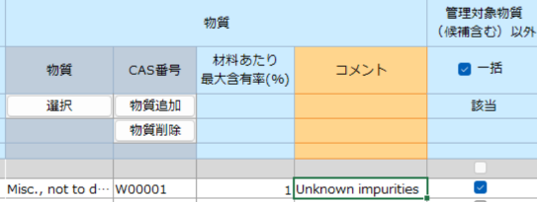

（B-５）エラーチェック
 | 入力が完了したら、画面下部の「エラーチェック」をクリックします。エラーがなければ、「確定」します。
 | エラーがあった場合は、エラー画面の指示に従い、内容を修正して、確定します。

C)遵法判断情報
 | 基本情報画面から、遵法判断情報画面へ切り替えるには以下の様に行います。

 | まず基本情報画面に戻ります。
 | そして、遵法判断情報を入力する製品の遵法「表示」ボタンをクリックします。

成形品_操作マニュアル
13.遵法判断情報の入力
(P.51～60参照)

 | 遵法情報は、以下の通り処理します
（C-1）成分情報の反映
 | 「成分➡遵法判断変換」をクリックし、(5)で確定済みの成分情報から遵法判断を自動反映します。

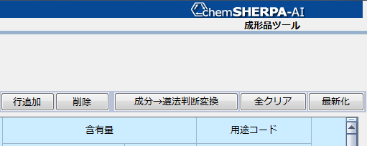
成形品_操作マニュアル
13.2.含有判定(Y/N)等の入力
(P.51～参照)

（C-２）含有判定
 | 「Entry Y」は「Y」の可能性があることを意味しています。
 | 含有判定「Yのみ表示」にチェックを入れて「Y」 及び 「Entry Y」の項目を絞り込み、
 | 対象物質、報告用途、報告閾値を確認しながら、含有判定を「Y」または「N」に変更します。

（C-３）用途コード
 | 含有判定が「Y」の場合、含有率と使用用途、使用部位を入力してください。
 | 用途コードに「入力して下さい」と表示されている場合は、用途コードを入力します。➡（C-３-１）へ

 | （C-３-１） 「入力して下さい」のセルをダブルクリックして用途コード選択画面を開きます。
 | 用途コードをクリックして、「選択」ボタンを押します。
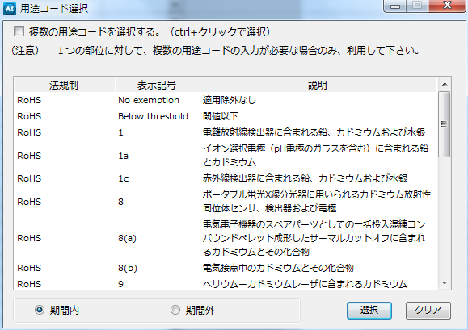
成形品_操作マニュアル
13.2.含有判定(Y/N)等の入力
(P.51参照)

（C-４）遵法判断情報に直接入力する場合
 | 遵法判断情報を入力する画面に切り変えてから以下の様に入力します。
 | 「判定対象」欄を使用すると入力対象を絞り込むことができます。

成形品_操作マニュアル
13.3.含有判定(Y/N)等の入力
(P.54参照)

 | (C-４-1) 入力
 | 対象物質、報告用途等を確認し、「Y」または「N」を選択します。
 | 含有判定を「Y」と選択した場合は、含有率、使用用途、使用部位を入力してください。
 | また、用途コードに「入力して下さい」と表示されている場合は、用途コードの入力が必須です。（C-3参照）

成形品_操作マニュアル
13.3.含有判定(Y/N)等の入力
(P.55参照)

成形品_操作マニュアル
13.4.エラーチェックして、確定する(P.56参照)
（C-５）エラーチェック
 | 入力が完了したら、エラーチェックをし、エラーがなければ、確定します。
 | エラーがあった場合は、エラー画面の指示に従い、内容を修正して、確定します。

３．承認処理
 | 出来上がったファイルの承認処理を行います。承認処理は、基本情報画面から行います。

３-1 エラーチェック
 | 以下ボタンを押しエラーチェックを行います。

３-２ 承認
 | 以下ボタンを押し承認処理を行います。

 | 下記の承認画面が表示されるので、承認/出力ボタンを押すと情報伝達用ファイルが作成されます。
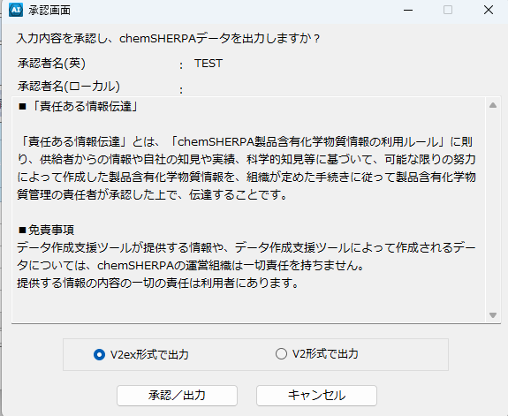
成形品_操作マニュアル
11.7.承認してデータを保存する
(P.32～参照)

CI 記入方法
chemSHERPA-CI 記入マニュアル
 |  |  | Version 3.1
＜本マニュアルの目的＞
 | この記入マニュアルは、chemSHERPAを使用して含有化学物質調査の提出書類を作成する際に、
 | TDKグループの運用に関連するポイントを中心に記述・解説しています。
 | chemSHERPAの入力方法等、詳細については、chemSHERPAのweb siteに掲載されている資料をご参照ください。
 | Language |  | URL:
 | 日本語(Japanese) |  | https://cmp-consortium.com/chemsherpa/aboutchemsherpa
 | English / 中国語(Chinese) |  | https://cmp-consortium.com/english/chemsherpa/aboutchemsherpa

Formatについて
 | chemSHERPAには、2種類のフォーマットがあります。
 | 下記の購入品分類に基づき、使用するフォーマットを選択して下さい。
 | chemSHERPAの入力方法等、詳細については、chemSHERPAのweb siteに掲載されている資料をご参照ください。
 | (製品含有化学物質情報 利⽤ルール、操作マニュアル、⼊⼒マニュアルやクイックマニュアルなど)
 | 購入品分類 | フォーマット | 情報伝達の内容
 | 化学品 | chemSHERPA-CI | 成分情報を伝達する。
 | 部品・包装材 | chemSHERPA-AI | 成分情報と遵法情報を伝達する。

 | (Note)
 | chemSHERPA-AI(部品・包装材)では、遵法情報も必須回答ですので、ご注意ください。
 | なお、原則として日本語、または、英語で記入してください。

---> 別資料をご参照ください

---> P.8 ~
---> P.2 ~

Operation Instructions Video / 操作説明動画
 | この動画は、約60分でとても簡単にわかりやすく説明しています。
 | （2025年10月時点で、日本語版 動画のみV2R1仕様に更新されております。）
 | Language | URL
 | English | https://cmp-consortium.com/english/chemsherpa/aboutchemsherpa/description
 | 中国語(Chinese) | https://cmp-consortium.com/english/chemsherpa/aboutchemsherpa/description
 | 日本語 | https://cmp-consortium.com/chemsherpa/aboutchemsherpa/description#movie

目次

 | 1．入力方法（概要）

 | 2．入力方法（詳細）
 | A)基本情報
 |  | （A-1） 発行者・承認者情報
 |  | （A-2） 日付の入力
 |  | （A-3） 伝達事項
 |  | （A-4） 管理対象候補物質（CDS）の報告

 | B)成分情報
 |  | （B-１）管理対象物質の含有有無
 |  | （B-２）物質の入力
 |  | （B-３）管理対象以外の物質(旧：任意報告物質)
 |  | （B-４）Miscの入力方法
 |  | （B-５）物質情報更新
 |  | （B-６）エラーチェック

 | 3．承認処理
 |  | ３-１ エラーチェック
 |  | ３-２ 承認

１．入力方法（概要）

 | chemSHERPAには、以下2つの画面があります。それぞれ必要事項を入力し、最後に承認処理を行ったファイルをご提出ください。
 | １．基本情報
 | ２．成分情報

 | 画面切り替え方法は以下の通り
 | ・基本情報→成分情報切り替え（①）

 |  | (基本情報画面、成分情報画面いずれかが表示される )
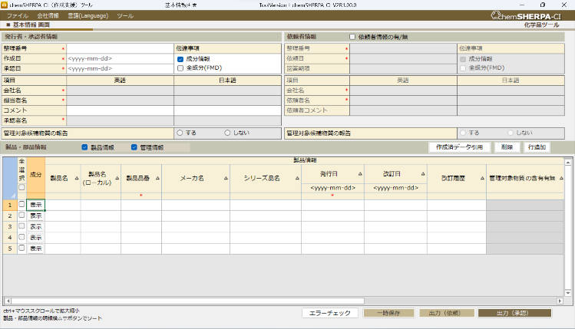
①

２．入力方法（詳細）

A)基本情報
（A-1） 発行者・承認者情報
 | 発行者情報は、必須項目です。
 | 会社情報をクリックし、必要事項を入力します。

化学品_操作マニュアル（chemSHERPAに添付)
5.新規にデータを作成する(P.12参照)

＊項目は入力必須です。
発行者情報、承認者情報を入力して下さい。

（A-2） 日付の入力
 | yyyy-mm-dd(ハイフンつなぎ)形式で入力します。
 | 承認日は作成日と同じか後の日付にしてください。改訂を行った場合は、それ以降の承認日を設定してください。
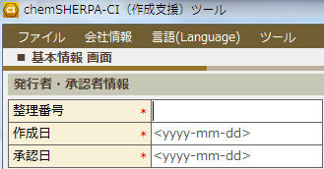
 |  |  | ▼エラー例

①
 |  |  | エラー部分は赤くマーキングされます。
 |  |  | 正：2024-09-25
 |  |  | 誤：2024-9-25

（！）承認日(①)は、作成日、改訂日以降の日付とする

（A-3） 伝達事項
 | 伝達対象とする情報（成分情報、全成分（FMD）のいずれか）を選択します。
 | 成分情報：従来の報告方法（chemSHERPA管理対象物資のみの報告）
 | 全成分 ：意図的添加成分、知りうる不純物をすべて報告
 | Misc.の入力方法は、以下（B-4）項を参照してください

 | MISC(その他成分)を除き、chemSHERPAで成分情報を90％以上(*)公開する場合、
 | 「伝達事項」は「全成分（FMD）」を選択してください。
 | ＊SN番号や疑似物質は公開しているものと見なします。

 |  |  | いずれか選択※

（A-4） 管理対象候補物質（CDS）の報告
 | 出来る限り、管理対象候補物質の報告を「する」でご報告ください。

B) 成分情報
 | 基本情報画面から、成分情報画面へ切り替えるには以下の様に行います。
 | 基本情報画面で、成分情報を入力しようとする製品の成分「表示」ボタンをクリックします。

 | 成分情報画面に切り替わります。
 | ＊は必須項目です。
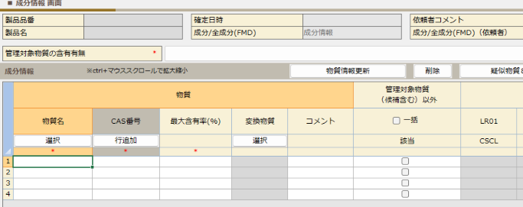

（B-１）管理対象物質の含有有無
 | 管理対象物質の含有有無、"1" or "0" を選択します。
 | 管理対象の法規制および業界標準は、下段を参照のこと。

 | 管理対象リスト

（B-２）物質の入力
 | 物質検索画面（③）より対象物質を検索して入力します。
 | 物質検索画面は、以下の操作で表示されます。
 | 入力するセル（①）を選択し、選択ボタン（②）を押します。

②
化学品_操作マニュアル
11.成分情報の入力(P.29参照)

①

③
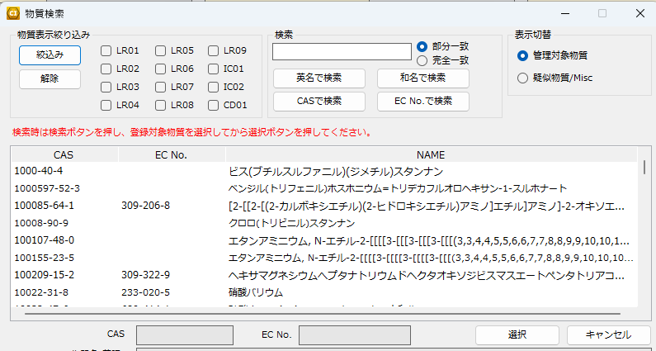

物質名、CAS、EC No.
から対象物質を検索
➡物質を選んで「選択」

（B-３）管理対象以外の物質(旧：任意報告物質)
 | 管理対象以外の物質およびそのCAS番号は、セルに直接入力します。
 | 化学物質名は、英数半角のみ入力可能です。可能な限り標準的な名称としてください。

 | ▶ 伝達事項で「全成分（FMD）」を選択した場合
 | CASRN（CAS番号）/SN番号/疑似物質が、いずれも未記入の報告はMiscを含めて
 | 10％を超えて報告できません、また化学物質名もできる限り正確に記入してください。

（B-４）Miscの入力方法
 | ▶ 伝達事項で「全成分（FMD）」を選択した場合
 | 表示切替で「疑似物質/Misc」を選択し、選択欄からMisc を選択します。
 | 手入力の場合は、修正をお願いする場合があります。

化学品_操作マニュアル
11.2.物質情報の入力(P.31参照)
 | ▶ 伝達事項で「成分情報」を選択した場合
 | 表示切替はありませんので手入力で記入して下さい。

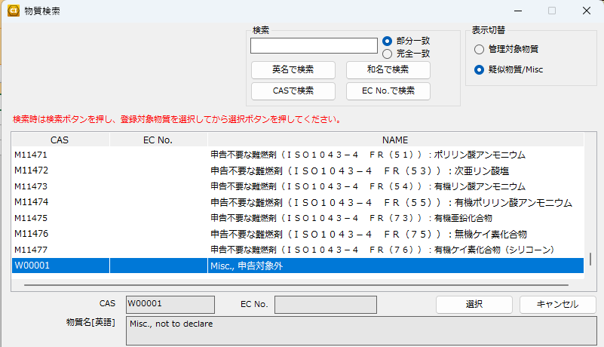

 | （！）知り得ない不純物をMisc.とするときはコメント欄に 「Unknown impurities」 と記入してください

（B-５）物質情報更新
 | 化学物質情報の入力完了後、物質情報更新ボタンを押してください。

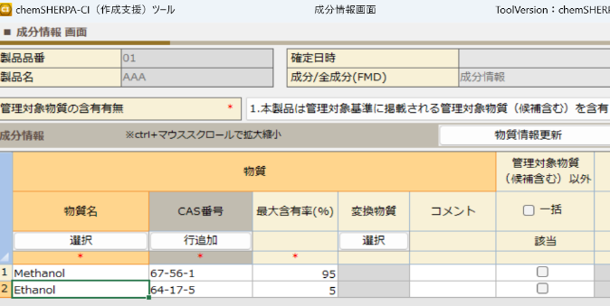

 | 全ての化学物質情報の入力完了後、管理対象物質（候補含む）以外「一括」にチェックを入れてください。

 | チェックを入れると確認表示が出るので、OKを押します。
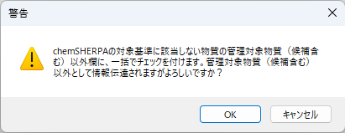

化学品_操作マニュアル
11.4. エラーチェックして、確定する
(P.33参照)
（B-６）エラーチェック
 | 入力が完了したら、エラーチェックをし、エラーがなければ、確定します。
 | エラーがあった場合は、エラー画面の指示に従い、内容を修正して、確定します。

３．承認処理
 | 出来上がったファイルの承認処理を行います。承認処理は、基本情報画面から行います。

３-1 エラーチェック
 | 以下ボタンを押しエラーチェックを行います。

３-２ 承認
 | 以下ボタンを押し承認処理を行います。

 | 下記の承認画面が表示されるので、承認/出力ボタンを押すと情報伝達用ファイルが作成されます。
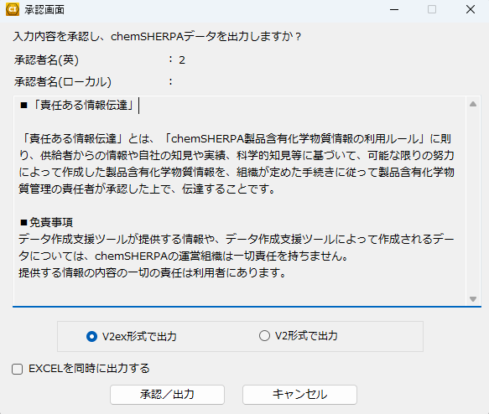

化学品_操作マニュアル
10.6. 承認してデータを保存する (P.26参照)

